画面表示
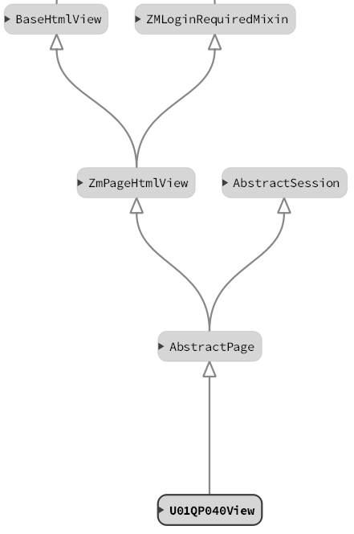
IV転送（鍼灸マ） |  |  | 作成者 | 作成日 | 更新者 | 更新日 | Rev
 |  |  | サポート部 野元 | 2020-05-27 |  |  | Draft#１

 | 【1】主なディレクトリ構成

exs_main
⑥view.py

zm
②
urls.py

zum02
④urls.py
page
③
urls.py
U01QP040

⑤views.py

 | 【2】処理フローイメージ（画面）
遷移したい項目をクリックする。項目パネルには以下のHTMLタグが埋め込まれており、hrefのパスがサーバーに
送信される。
１）ブラウザ画面
サーバー側（Django)

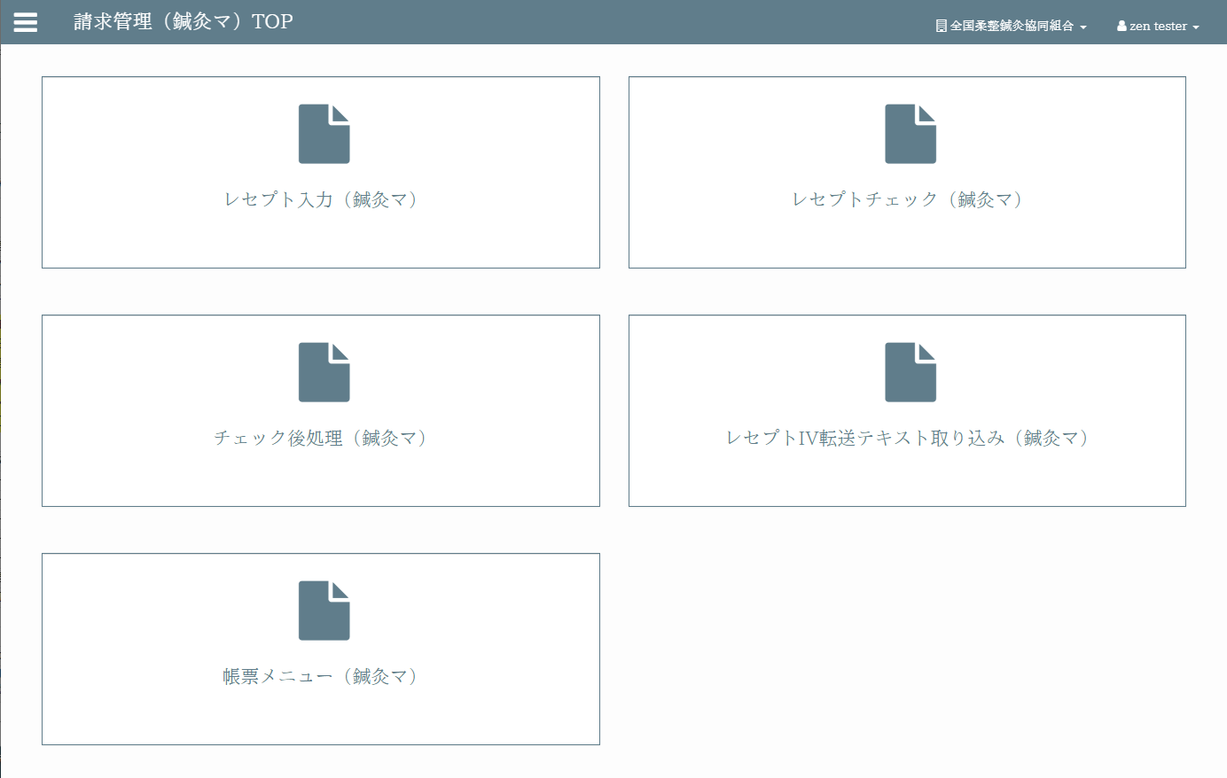
３）URL処理
②url.py（zm\urls.py）→
③urls.py（zm\page\zum02\urls.py）→
④urls.py（zm\page\zum02\U01QP040\urls.py）→
⑤viewspy（zm\page\zum02\U01QP040\views.py）
へとURL処理が渡される。

リクエスト
( GET )

４）View処理
画面生成メインブロック①で生成された画面が
表示される。
ブラウザ画面
4-1) GET処理ブロック
⑤views.pyのU01QP040Viewクラスに処理が飛ぶが、継承先※注１のスーパークラスに処理が渡され、
最終的に⑥views.py（\exs_main\views.py）のBaseHtmlViewのGET関数でGETされた際の処理を行う。

4-2) 画面生成メインブロック①
⑥views.pyの_doHeader、_doMainBody、_doFooter関数で画面のレイアウトの部品を作成し、rendeｒ関数で該当のテンプレート（zum02/U01QP040/index.html）を読み込み、上記の部品をテンプレートに埋め込み返却する。

 |  | ※注１
 |  | U01QP040ViewとBaseHtmlViewクラス継承関係図

機能_アップロード
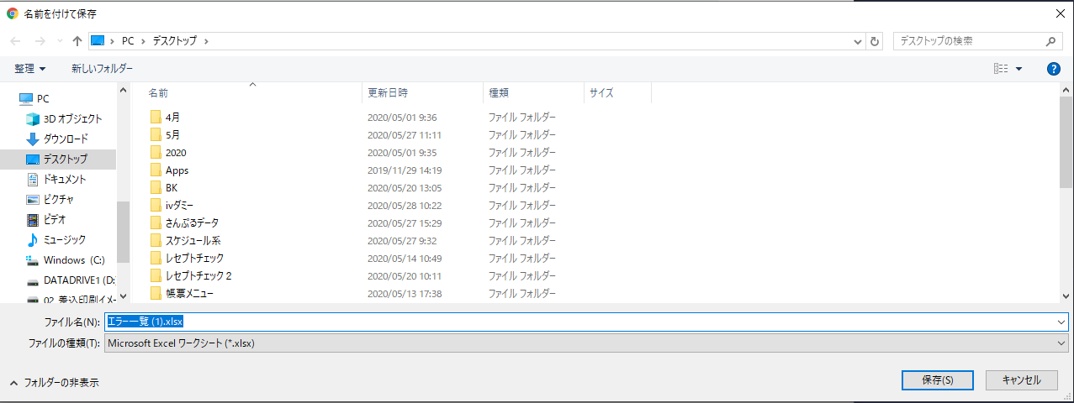
IV転送（鍼灸マ） |  |  |  |  |  |  |  | 作成者 |  | 作成日 |  | 更新者 | 更新日 | Rev
 |  |  |  |  |  |  |  | サポート部 野元 |  | 2020-05-27 |  |  |  | Draft#1

 | 【1】機能概要（アップロード機能）

 |  | ◇パス
 |  |  | https://toitsu-unification.ad.zenjukyo.gr.jp/zm/zum02/U01QP040/

 |  | ◇階層
・レセプト入力
・レセプトチェック
・レセプトIV転送テキスト取り込み
・チェック後処理
・帳票メニュー
請求管理TOP
請求管理TOP（柔整）
請求管理TOP（鍼灸マ）

 |  | ◇概要
 |  |  | ・処理の流れ
 |  |  |  | アップロードしたファイルのデーターをレコードとして1行ずつ読み込む。
 |  |  |  | レコードの桁数をチェックして895桁未満であれば、その行を読み飛ばす。
 |  |  |  | （次レコードへスキップする。）
 |  |  |  | 「鍼灸マデータ構成」シートを参考として、必要なデーターを抽出する。
 |  |  |  | 抽出したデータの1行中に、1つでも異常があれば読み飛ばして次レコードへ。
 |  |  |  | 既にデーターベースに存在するかどうかをチェックし、既にあれば保存せず次レコードへ。

 |  |  | ・処理完了時に画面上に登録完了行数と登録未完了行数を表示する。

 |  |  | ・読み込めない（保存しなかった）レコードについては、一覧化してユーザーにExcel形式で返す。
 |  |  |  | Excelの1列目には、保存しなかった理由を簡潔に記載する。
 |  |  |  | （保険者が存在しないため～ 施術所が存在しないため～ など。）

詳細は資料参照
（ここをクリック）
 |  | ◇前提条件
 |  |  | ・アップロードファイルの拡張子は「.txt」。
 |  |  | ※文字エンコードはShift-JIS

 | 【2】入力/出力

 |  | ・機能としての入力、出力は以下の表を参照。
 |  | 入力/出力 |  |  | 内容
 |  | 入力 |  |  | ・IVデータ（鍼灸マ）

 |  | 出力 |  |  | ・処理結果（IVデータを登録できた数、できなかった数を画面上に表示する。 ・登録できなかったものに関しては、エラー内容をエクセルで出力する。

 | 【3】主なディレクトリ構成
exs_main
⑥view.py

zm
②
urls.py

page
zum02
③
urls.py

U01QP040
④urls.py

⑤
views.py

⑩
urls.py
common
asynctask

⑪
__init__.py

js
②
main.js
static
zum02
U01QP040
www
common
① util.js
⑨ request.js

 | 【4】処理フローイメージ（機能）
 |  |  |  |  |  |  | s
１）ブラウザ画面
サーバー側（Django)

３）URL処理
②url.py（zm\urls.py）→
③urls.py（zm\page\zum02\urls.py）→
④urls.py（zm\page\zum02\receipt_processing\urls.py）→
⑤viewspy（zm\page\zum02\U01QP040\views.py）
へとURL処理が渡される。

リクエスト
( POST )
フォームに条件を入力し、
ダウンロードボタンをクリックする。

２）フロント側
４）View処理
4-1) POST処理ブロック
⑤views.pyのU01QP040Viewクラスに処理が飛ぶが、継承先※注１のスーパークラスに処理が渡され、
最終的に⑥views.py（\exs_main\views.py）のBaseHtmlViewでPOSTされた際の処理を行う。
4-2) メイン関数呼び出しブロック
⑤views.pyのU01QP040View内のdoPostEvent関数の処理を行い、
その内部のgetattrメソッドで、update関数が呼ばれる。
５）upload関数
内部でタスク(A～C)を行うプロセスを作成し、タスクIDを発行する。
タスクIDを先にクライアントへ返却する。その間にタスク処理が行われる。
A.アップロードしたIVテキストデータを読み込み、DBへデータを登録する。
B.DBに登録した件数、登録できなかった件数をJSON形式で生成する。
C.登録できなかったレコードに関してはエクセルに理由を書き込み、URLパスをJSON形式で生成する。
①util.jsでファイルを添付した際に、
validateFileUpload関数が実行され、
ファイルの種類、サイズのチェックが行われる。

②main.jsのsubmitUpload関数内で、
（内部で⑨request.jsへ処理が渡される）
URLパスを指定し、アップロードファイルをAjaxでサーバー(Django)のurls,pyへ、POSTリクエストする。

６）フロント側

タスクプロセスが終了すると、
処理結果を取得するために再度Ajaxが呼び出される。
URLパスを指定し、タスクIDをAjaxでサーバー(Django)のurls,pyへ、POSTリクエストする。

９）フロント側

全ての処理が終了すると、⑨request.jsのdoneブロックに処理が飛び、処理結果画面を生成し、
画面に表示する。
DBに登録できなかったレコードがある場合は
URLパスからエクセルファイルのダウンロード
画面を表示する。
※jQuery File Download Plugin v1.4.5使用
2) ～ 8）の間でエラーが発生すると、
その時点でのエラーが表示される。
例）
ゲートウェイタイムアウト
エラーが発生しました、もう一度やり直してください、等
リクエスト
( POST )

７）URL処理
②url.py（zm\urls.py）→
⑩urls.py（zm\common\asynctask\urls.py）→
⑪__init__.py（zm\common\asynctask\__init__.py）→
へとURL処理が渡される。

８）View処理
８-1) POST処理ブロック
⑪__init__.pyのTaskTrackerクラスに処理が飛び、post関数が実行される。
JSON形式のタスクの処理結果をタスクIDをキーに取得し、返却する。

１０）ブラウザ画面
・処理結果表示
・エラーがあればエクセルファイル出力
 |  |  |  |  |  |  |  |  |  |  | ※注１
 |  |  |  |  |  |  |  |  |  |  | U01QP040ViewとBaseHtmlViewクラス継承関係図

 | 【5】処理フローイメージ（メイン関数詳細）

クライアント
フォームデータ

サーバーに
リクエストを送信
 |  |  |  |  |  | アップロードボタンのクリックイベントで、
 |  |  |  |  |  | POSTメソッドを使用してフォーム内容（アップロードファイル）をサーバーに送信する

upload関数（zm\page\zum02\U01QP040\views.py）

・アップロードしたIVデータをDjangoのストレージに保存する。
・DB_Redisにアップロードしたファイルのキャッシュを保存する。

 |  |  |  |  |  |  |  |  | ・upload関数

どの管理共同組合に対して処理を行うかを決める。
 |  |  |  |  |  |  |  |  | ・get関数
 |  |  |  |  |  |  |  |  | ・company_id関数
 |  |  |  |  |  |  |  |  | （ログインしている管理協同組合分のみ、を選択した場合）

・実際に処理を行うInsertReceiptTaskクラスから
インスタンスを取得する。
 |  |  |  |  |  |  |  |  | ・InsertReceiptTaskクラスから
 |  |  |  |  |  |  |  |  | インスタンスを生成

・アップロードしたIVテキストデータを読み込み、DBへデータを登録する。
・.DBに登録した件数、登録できなかった件数をJSON形式で生成する。
・登録できなかったレコードに関してはエクセルに理由を書き込み、URLパスをJSON形式で生成する。

db-mariadb
 |  |  |  |  |  |  |  |  | ・start関数
 |  |  |  |  |  |  |  |  | （InsertReceiptTaskクラスの関数）

 |  |  |  |  |  |  | 処理結果が表示される。

機能の動作例※追加予定
外部資料(開発者向け) |  |  |  |  |  |  |  |  | 作成者 | 作成日 | 更新者 |  | 更新日 | Rev
 |  |  |  |  |  |  |  |  | サポート部 野元 | 2020-06-03 |  |  |  | Draft#1

 | 【1】レセプトIV転送テキスト取り込み概要

 |  | 1. | IVデータを用意する。
・・・・・・・・・・・・・ 省略 ・・・・・・・・・・・

 |  |  | ※上記のデータはダミーデータ作成バッチで作成したダミーデータ

 |  | 2. | 機能画面のファイル選択から、取り込みたいIVデータを選択後、アップロードボタンを押す。

 |  |  | ※画面のラジオボタンで２種類の取り込み方が選択できる。

 |  | 3. | 資料の鍼灸マデータ構成、に記載されている、”取り込み時の編集条件”で
 |  |  | IVデータが加工され、データベースにデータが登録される。

鍼灸マデータ構成詳細を参照
（ここをクリック）

 |  |  | ・ | 資料の鍼灸マデータ構成の項番１から、IVデータの先頭から順番に処理が行われていく。

 |  |  |  | 以下、項番１の例。

 |  |  | ① | 鍼灸マデータ構成の項番１は、開始位置1、読み込み桁数が4のため、
 |  |  |  | IVデータの先頭から４桁を読み込む。

 |  |  | ② | 取り込み時の編集条件、の西暦変換を行い、値を加工する。
 |  |  |  | 上記の例では、"3202" → "2020/02/01"、と加工される。
 |  |  |  | ※対象カラム：施術年月、対象カラム物理名：treatment_month

 |  |  | ③ | 最終的に１レコードに対し、全ての項番をチェック、加工し、エラーが１つも無ければ、DBに値を入れる。

 | 【2】DBへの値インサート例

 |  | ・ | 例）鍼灸マデータ構成を参考に下記のIVデータの一部を先頭から桁数で分割した結果 |  |  |  |  |  | DBに実際に挿入されたデータ |  |  | 取り込み時の編集条件

 |  | 3202 |  |  | 施術年月 | treatment_month

 |  | (NULL) |  |  | （※現在廃止になった項目）

 |  | 13 |  |  | 施術所住所都道府県区分TCD | facility_address_pref_tcd

 |  | 6 |  |  | 管理協同組合DID | organization_000_d_id

 |  | 0099 |  |  | 施術者番号 | practitioner_number

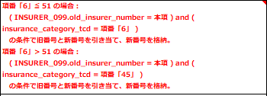
 |  | 42 |  |  | レセプト保険種別番号 | insurance_category_number

 |  | 138198 |  |  | 保険者番号 | insurer_number

 |  | １９－１５ |  |  | 被保険者記号 | insured_symbol

 |  | 8680 |  |  | 被保険者番号 | insured_number

 |  | (NULL) |  |  | 公費負担者番号 | public_expense_bearer_number

 |  | (NULL) |  |  | 公費受給者番号 | public_expense_recipient_number

 |  | ﾌｸﾅｶﾞ |  |  | 患者氏名(姓カナ) | patient_last_name_kana

 |  | ﾄｼﾕｷ |  |  | 患者氏名(名カナ) | patient_first_name_kana

 |  | 福永 |  |  | 患者氏名(姓) | patient_last_name

 |  | 利幸 |  |  | 患者氏名(名) | patient_first_name

 |  | 3550520 |  |  | 患者生年月日 | patient_birthday

 |  | ﾌｸﾅｶﾞ |  |  | 被保険者氏名(姓カナ) | insured_last_name_kana

 |  | ﾄｼﾕｷ |  |  | 被保険者氏名(名カナ) | insured_first_name_kana

 |  | 福永 |  |  | 被保険者氏名(姓) | insured_last_name

 |  | 利幸 |  |  | 被保険者氏名(名) | insured_first_name

 |  | （NULL) |  |  | 被保険者郵便番号 | insured_zip_code

 |  | 兵庫県香取郡東庄町鍛冶ケ沢３３丁目２７番４号 |  |  |  |  | 被保険者住所(市区町村) | insured_address_city

 |  | ※ | IVデータの中に見られる空白には、空白がnullを表すもの、と
 |  |  | 保険者番号、被保険者番号、被保険者番号の間の空白のように桁数の調整のために空白が
 |  |  | 入っているものがある。

 | 【3】処理結果例

 |  | ・ | 処理が終了すると、処理が成功した行（レコード）、失敗した行が表示される。

 |  |  | 取り込み失敗したレコードがない場合は
 |  |  | 下記のダイアログ画面しか表示されない。

 |  |  | 取り込み失敗したレコードがある場合は、ダイアログ画面が表示される前に、エラー内容が出力されたエクセルファイルが出力される。
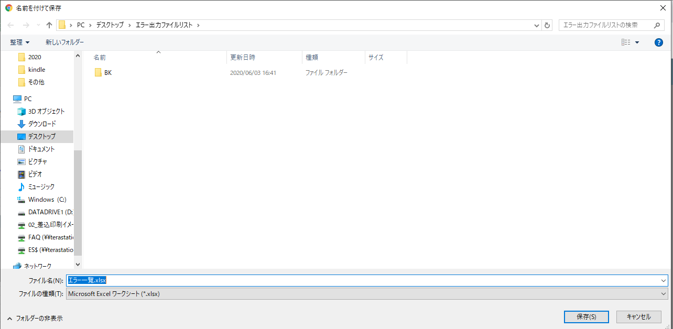

 |  |  | エクセルファイルのA列にエラー内容が簡潔に記述され、B列に該当IVデータが出力されている。

参考_IV処理のAJAXフロー
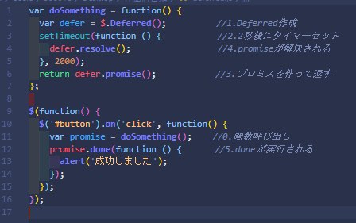
AJAX ~IV処理（①～㉖の順番） | util.js
 | ④startloadingが実行され、ローディング画面を生成・表示させる。
ブラウザ
①アップロードボタンが押される | ⑧upload先のファイルパスを取得する。

 | ㉕utils.stopLoading関数でローディング画面を止める
main.js
②submitUpload関数に処理が飛ぶ。
③startloading関数を呼び出す。
 | file.js
⑤Request.prototype.executeHeavyTask関数 を呼び出す。 | ⑲File.prototype.download関数内で、jquery.fileDownload.js関数を呼び出す。

結果

⑰handleSuccess関数に処理結果を渡し、実行する。 | jquery.fileDownload.js（外部ライブラリ）
⑱処理結果にエラー情報のダウンロードパスが存在する場合は | ⑳ファイルのダウンロードが成功するとダウンロード画面が表示される。
window.com.file.download関数を呼び出す。

㉑成功ダイアログ画面を作成する。com.msg.popup.success関数を呼び出す。 | message.js
 | ㉒実際に画面を生成する処理を行うmikan.dialog.show関数を呼び出す。
㉔ローディング画面を止めるcom.utils.stopLoadingを呼び出す。 | ㉓mikan.dialog.show関数で画面を作成する。

㉖最後にalwaysブロックで、画面上のファイル選択部分の名前を空にする。

request.js | request.js
executeHeavyTask関数 | post関数
⑥Request.prototype.post関数を呼び出す。 | Ajax1回目（IV転送タスク実行、タスクIDを取得）
 | ⑦com.utils.getAbsoluteUrl関数を呼び出す。
⑪done内で、Request.prototype.check_task_status を呼びだす。 | ⑨ajaxで（"/zm/zum02/U01QP040/upload"へPOST送信する。）
 | ↓
 | ↓<<Ajax通信-サーバー（Django)へ>>
 | ↓
request.js | ⑩Ajax通信がrequest.doneに返却され、resultに結果が格納される。
check_task_status関数 | その後、dfd.resolve(result)され、executeHeavyTask関数の⑥の呼び出した
 | ブロックに処理が戻り、done処理へ進む。
⑫Request.prototype.post関数を呼び出す。 | ※resultにはタスクIDが格納されている。

⑯done内の処理が終了すると、呼び出し元の | Ajax２回目（タスクIDをキーにタスク処理の結果を取得）
main.jsのdoneへ処理が戻る。 | ⑬com.utils.getAbsoluteUrl関数を呼び出す。
 | ⑭ajaxで（"/asynctask/"へPOST送信する。）
 | ↓
 | ↓<<Ajax通信-サーバー（Django)へ>>
 | ↓
 | ⑮Ajax通信がrequest.doneに返却され、resultに結果が格納される。
 | その後、dfd.resolve(result)され、check_task_status関数の⑫の呼び出した
 | ブロックに処理が戻り、done処理へ進む。
 | ※resultには処理結果が格納されている。
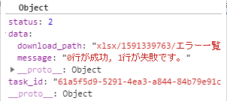

補足

※そもそもAjax？Deferred？という場合は下記のURLがわかりやすい

・jQuery deferredの使い方 ~ deferredの基本
https://app.codegrid.net/entry/deferred-1#toc-0

・爆速でわかるjQuery.Deferred超入門
https://techblog.yahoo.co.jp/programming/jquery-deferred/

※Deferrdイメージ

参考_機能詳細コードフロー
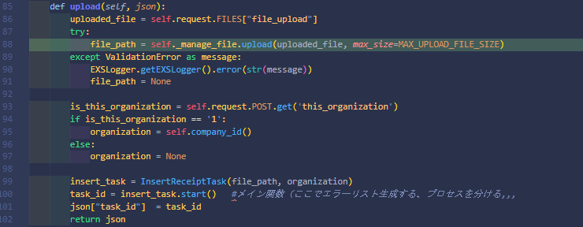
 |  |  |  |  | file_manage.py

Djangoのストレージにアップロードした
テキストファイルを保存する。
 |  |  |  |  | default_storage.save(file_path, uploaded_file)

 |  |  |  |  | self.cache_file_path(file_path=file_path)
Redisにアップロードしたファイルのキャッシュを保存する。

どの管理共同組合に対して処理を行うかを決める。

実際に処理を行う InsertReceiptTaskクラス のインスタンスを変数に入れる。

ーーーーーーーーーーーーーーーーーーーーーーーーーーーーーーーーーーーーーーーーーーーーーーーーーーーーーーーーーーーーーーーーーーーーーーーーーーーーーーーーーーーーーーーーーーーーーーーーーーーーーーーーーーーーーーーーーーーーーーーーーーーーーーーーーーーーーーーーーーーーーーーーーーーーーーーーーーーーーーーーーーーーーーーーーーーーーーーーーーーーーーーーーーーーーーーーーーーーーーーーーーーーーーーーーーーーーーーーーーーーーーーーーーーーーーーーーーーーーーーーーーーーーーーーーーーーーーーーーーーーーーーーーーーーーーーーーーーーーーーーーーーーーーーーーーーーーーーーーーーーーーーーーーーーーーーーーーーーーーーーーーーーーーーーーーーーーーーーー
 | web-django\src\webapp\zm\common\asynctask\__init__.py
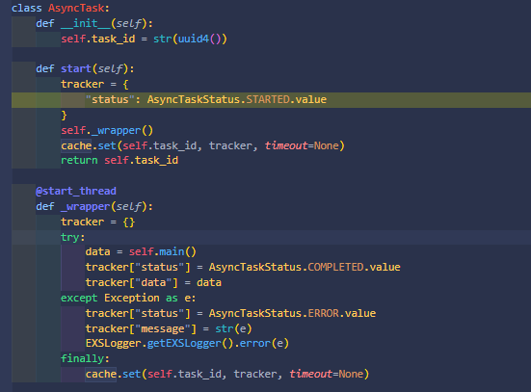

 |  |  |  | ※新しいスレッドを作成する。
 |  |  |  | （メインスレッドとは別にスレッドを作成する。）

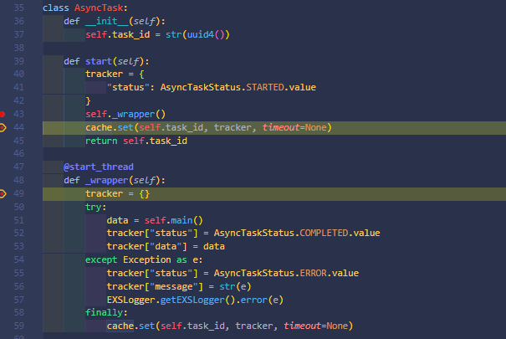
 |  |  | ※スレッドが２本になる |  |  |  |  |  |  | データの取り込み方のルールには３項目あり、左図であれば
 |  |  |  |  |  |  |  |  |  | table_idが
 |  |  |  |  |  |  |  |  |  | ①200（IVデータの）桁目の位置に
 |  |  |  |  |  |  |  |  |  | ②１桁で
 |  |  |  |  |  |  |  |  |  | ③ナンバー型で表示されている
もともとのスレッド
※ここからもともとのスレッドの役割はタスクID（今回の処理のID）をJSON形式で返却するのみ。
 |  |  |  |  |  |  |  |  |  | ので、それをtable_idとして読み込む、ということ。

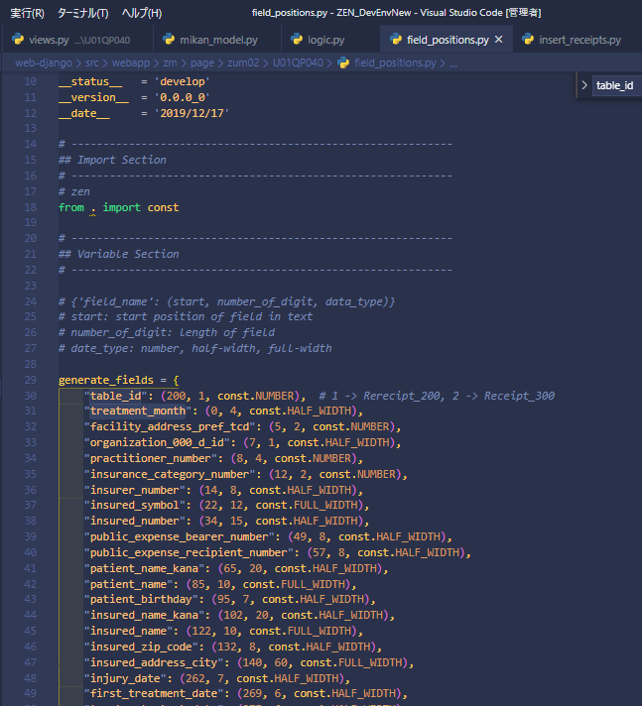
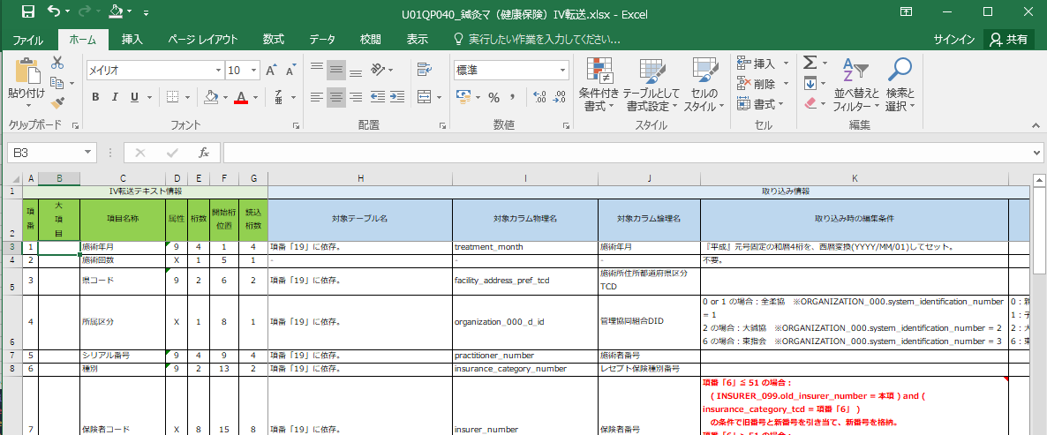

新しいスレッド
※このスレッドがここからIVデータのDBへのインサート処理、処理結果の生成などを担当する。

本機能のコアの部分(アップロードしたファイルを読み込む)

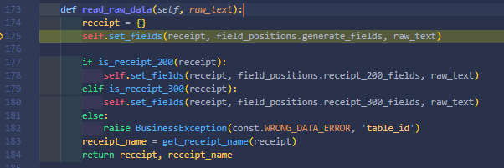
 |  |  |  |  |  | web-django\src\webapp\zm\page\zum02\U01QP040\logic.py
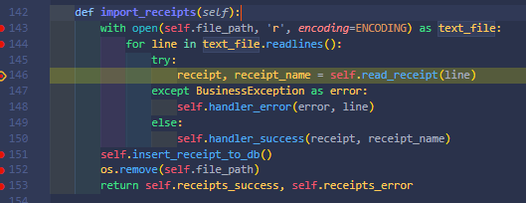

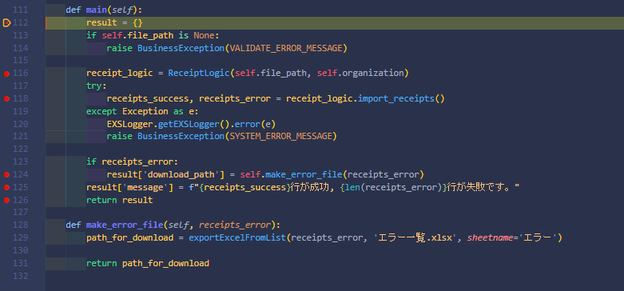
 |  | web-django\src\webapp\zm\page\zum02\U01QP040\views.py
 |  |  |  |  |  |  |  |  | ※詳細はExSの資料の鍼灸マデータ構成を参照

DBに登録する。
ReceiptLogicクラスを読み込む

 |  |  |  |  |  |  |  | ※項目ごとに取得し値を実際にDBに値を入れるために加工していくブロック
アップロードしたファイルを読み込む
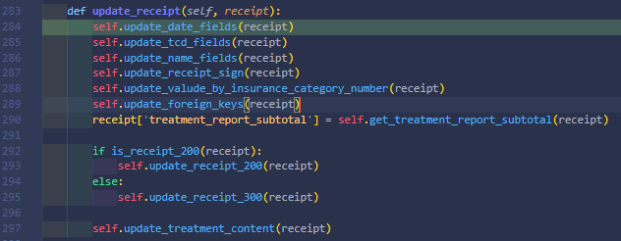

 |  |  |  |  |  |  | ※最終的にDBへの登録を実行するbulk_create関数。（大量のデータを登録するのに効果的）

処理結果表示部分

エラー情報が入力されたエクセルシートを生成する部分。

 |  |  |  |  |  |  |  | ※重複しているレセプトがDBにあるか等をチェックするブロック
 |  |  |  |  |  |  |  | あるか

